TOTAL SALONES TODAS LAS SEDES
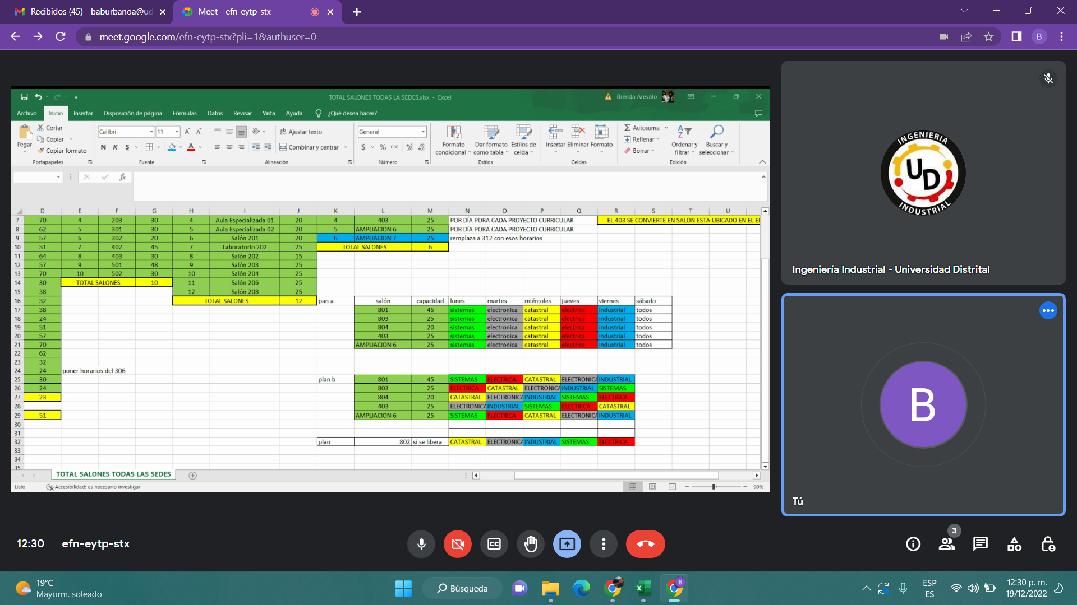
Sabio Caldas |  |  | Sede Calle 34 |  |  | Arrendamiento |  |  | Salones Nuevos ed. Sbio Caldas
Salón |  | Capacidad | Salón |  | Capacidad | Salón |  | Capacidad | Salón |  | Capacidad
1 | 201 | 51 | 1 | 101 | 30 | 1 | Sala de Sistemas | 25 | 1 | 801 | 45 | POR DÍA PARA CADA PROYECTO CURRICULAR
2 | 202 | 64 | 2 | 201 | 29 | 2 | Salón 101 | 25 | 2 | 802 | 45 | POR DÍA PARA CADA PROYECTO CURRICULAR
3 | 203 | 57 | 3 | 202 | 30 | 3 | Salón 102 | 25 | 3 | 804 | 20 | POR DÍA PORA CADA PROYECTO CURRICULAR
4 | 204 | 70 | 4 | 203 | 30 | 4 | Aula Especializada 01 | 20 | 4 | 403 | 25 | POR DÍA PORA CADA PROYECTO CURRICULAR |  |  |  | EL 403 SE CONVIERTE EN SALON ESTA UBICADO EN EL EDIFICIO ADMIN DE SEDE CALLE 40
5 | 205 | 62 | 5 | 301 | 30 | 5 | Aula Especializada 02 | 20 | 5 | AMPLIACION 6 | 25 | POR DÍA PORA CADA PROYECTO CURRICULAR
6 | 206 | 57 | 6 | 302 | 20 | 6 | Salón 201 | 20 | 6 | AMPLIACION 7 | 25 | remplaza a 312 con esos horarios
7 | 301 | 51 | 7 | 402 | 45 | 7 | Laboratorio 202 | 25 | TOTAL SALONES |  | 6
8 | 302 | 64 | 8 | 403 | 30 | 8 | Salón 202 | 15
9 | 303 | 57 | 9 | 501 | 48 | 9 | Salón 203 | 25
10 | 304 | 70 | 10 | 502 | 30 | 10 | Salón 204 | 25
11 | 305 | 30 | TOTAL SALONES |  | 10 | 11 | Salón 206 | 25
12 | 307 | 38 |  |  |  | 12 | Salón 208 | 25
13 | 309 | 32 |  |  |  | TOTAL SALONES |  | 12 | pan a | salón | capacidad | lunes | martes | miércoles | jueves | viernes | sábado
14 | 310 | 38 |  |  |  |  |  |  |  | 801 | 45 | sistemas | electronica | catastral | electrica | industrial | todos
15 | 311 | 24 |  |  |  |  |  |  |  | 802 | 45 | sistemas | electronica | catastral | electrica | industrial | todos
16 | 401 | 51 |  |  |  |  |  |  |  | 804 | 25 | sistemas | electronica | catastral | electrica | industrial | todos
17 | 403 | 57 |  |  |  |  |  |  |  | 403 | 25 | sistemas | electronica | catastral | electrica | industrial | todos
18 | 404 | 70 |  |  |  |  |  |  |  | AMPLIACION 6 | 25 | sistemas | electronica | catastral | electrica | industrial | todos
19 | 405 | 62
20 | 407 | 32
21 | 408 | 24 | poner horarios del 306
22 | Aula Espec. 401 | 30 |  |  |  |  |  |  | plan b | 801 | 45 | SISTEMAS | ELECTRICA | CATASTRAL | ELECTRONICA | INDUSTRIAL
TOTAL SALONES |  | 22 |  |  |  |  |  |  |  | 802 | 45 | SISTEMAS | ELECTRICA | CATASTRAL | ELECTRONICA | INDUSTRIAL
 |  |  |  |  |  |  |  |  |  | 804 | 25 | ELECTRICA | CATASTRAL | ELECTRONICA | INDUSTRIAL | SISTEMAS
TOTAL SALONES TODAS LAS SEDES |  | 50 |  |  |  |  |  |  |  | 403 | 25 | CATASTRAL | ELECTRONICA | INDUSTRIAL | SISTEMAS | ELECTRICA
 |  |  |  |  |  |  |  |  |  | AMPLIACION 6 | 25 | ELECTRONICA | INDUSTRIAL | SISTEMAS | ELECTRICA | CATASTRAL

 |  |  |  |  |  |  |  |  |  | 803 | PASA PARA WOM

